상품제안서
여행용 캐리어파우치 8종 | 상품코드: S38329

 |  |  |  |  |  |  | 02-713-8555 | www.synergygift.co.kr
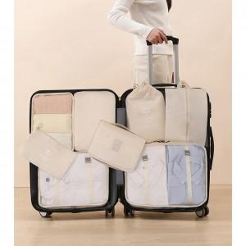

【상세/제작정보】

【인쇄/포장옵션】 | 실크 / OPP(비닐)

【공급단가】 | 수량 | 30~ | 100~ | 500~ | 1,000~ | 2,000~
*VAT별도 | 베이지 | 13,360원 | 12,870원 | 12,370원 | 11,880원 | 11,580원
 | 스카이 | 13,360원 | 12,870원 | 12,370원 | 11,880원 | 11,580원
 | 핑크 | 13,360원 | 12,870원 | 12,370원 | 11,880원 | 11,580원
 | 그레이 | 13,360원 | 12,870원 | 12,370원 | 11,880원 | 11,580원

【상품 URL】 | https://www.synergygift.co.kr:443/src/goods_detail.php?gdno=38329

